画像(0815-0822)
-61.8で決済すべきであったかも知れません。
下落の可能性があったので、SLを建値に移動し、決済となりました。
2016年8月(0815-0822)
 | GBP/USD | 逆FIB ダイバー | 4H | 買い | 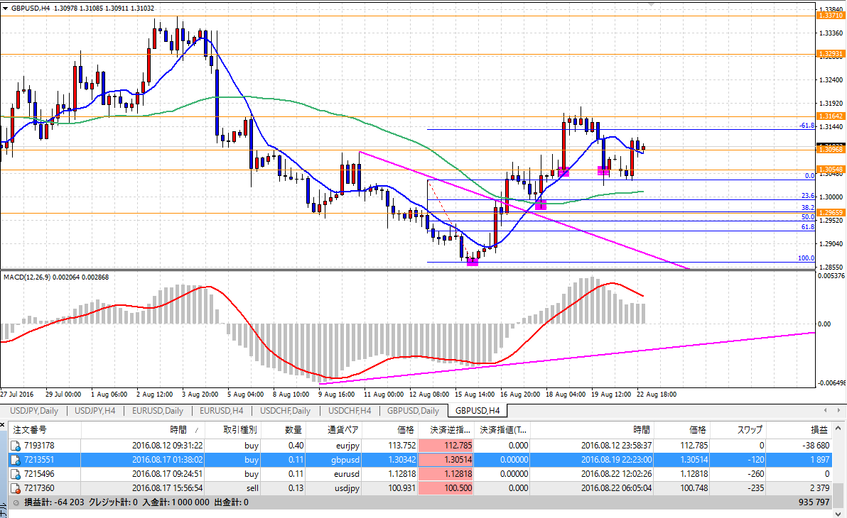
 | EUR/USD | H&S ヘッドアンドショルダー | D1 | 買い | 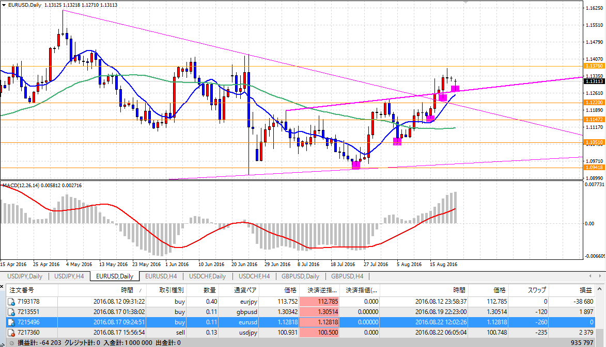
 | USD/JPY | H&S ヘッドアンドショルダー | 4H | 売り | 